Tipp
Funktion Ersetzen

Ausgangslage |  | powered by Karoka AG www.karoka.ch
 | Im heutigen Excel-Tipp stellen wir Ihnen die Funktion Ersetzen vor. Mit dieser Funktion können einzelne Zeichen, ganze Wörter oder Sätze in einem ausgewählten Bereich gelöscht/ausgetauscht werden. Mit dieser Funktion können auch einzelne Zeichen oder ganze Bestandteile in Formeln gelöscht/ersetzt werden.

Excel Tipp: So geht’s einfach und schnell
 | 1 | Löschen von Zeichen/Wörtern/Sätzen Um Zeichen/Wörter oder Sätze zu löschen, wird der ausgewählte Bereich markiert und anschliessend die Tastenkombination "Strg"+"H" gedrückt. In dem sich öffnenden Fenster wird auf Optionen >> geklickt, so dass das Menü erweitert wird. Neben das Feld Suchen nach: wird jenes Zeichen/Wort/Satz eingetragen, der gelöscht werden soll. In das Feld Ersetzen durch: wird nichts eingetragen bzw. sämtlicher Inhalt gelöscht. Es dürfen auch keine Leerzeichen enthalten sein. Anschliessend wird auf Ersetzen (lediglich ein einzelner Wert wird ersetzt) oder Alle Ersetzen (alle zutreffenden Werte im ausgewählten Bereich werden ersetzt) geklickt. In einer abschliessenden Meldung wird angezeigt, wie viele Werte ersetzt wurden. Im Tabellenblatt Beispiel finden Sie einen Auszug aus einem externen System, welcher einen Überblick über die zuletzt abgewickelten Aufträge gibt. In Spalte B ist die Kundennummer und in Spalte C die Auftragsnummer angegeben. Zur weiteren Bearbeitung soll das Worte "Kunde" vor der eigentlichen Kundennummer gelöscht werden. Hier zu wird wie oben beschrieben entsprechend vorgegangen. | 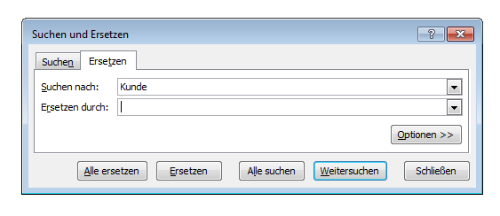 | 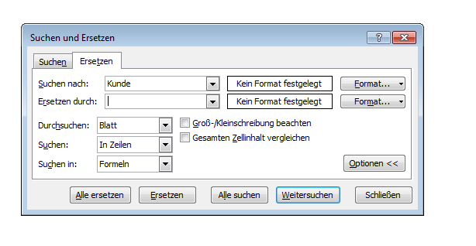
 | 2 | Ersetzen von Zeichen/Wörtern/Sätzen Im Tabellenblatt Beispiel soll nun in der Spalte C das Wort "Auftrag" vor der eigentlichen Auftragsnummer durch das englische Pendant "Order" ersetzt werden. Hierzu wird der ausgewählte Bereich markiert und anschliessend die Tastenkombination "Strg"+"H" gedrückt. Neben das Feld Suchen nach: wird das Wort Auftrag eingetragen. In das Feld Ersetzen durch: wird Ordner eingetragen. Anschliessend wird auf Ersetzen (lediglich ein einzelner Wert wird ersetzt) oder Alle Ersetzen (alle zutreffenden Werte im ausgewählten Bereich werden ersetzt) geklickt. In einer abschliessenden Meldung wird angezeigt, wie viele Werte ersetzt wurden. | 